HISTORIA 31
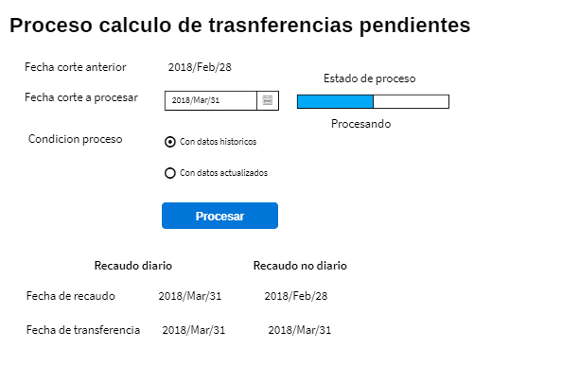
 | SISTEMA DE GESTION DE CARTERA

 |  |  |  |  | Regresar Lista

HISTORIA DE USUARIO
Numero | 31 | Yo como: | Administrador del modulo | Prioridad | 4
Tema | Gestion de cartera
Nombre Historia | Ejecutar proceso de calculo de transferencias pendientes
Necesito
ejecutar proceso de calculo de transferencias pendientes para una fecha de corte especifica

Para
Determinar los valores pendientes de pago de los OT o reporte de informacion pendiente

Detalles relevantes
Se calcula con cortes mensuales
Para un corte especifico se debe tener el archivo de recaudo con corte igual al deseado
Para un corte especifico se debe tener el archivo de transferencias con corte igual al deseado
Para los municipios que recaudan diario se deben incluir recuados hasta la fecha de corte deseada
Para los municipios que recaudan NO diario se debe incluir el recaudo hasta el corte anterior al deseado
Antes de procesar se debe validar que se cuente con la informacion requerida
Para reprocesos de fechas dde corte anteriores, se puede realizar utilizando la informacion actual o con el historico de la fecha

Criterio de aceptacion
Dado: | Una fecha de corte especifica
Cuando: | Se oprima el boton de procesar
Entonces: | Se debe ejecutar proceso de calculo de transferencias pendientes

Prototipo pantalla (wireframe)

HISTORIA 72
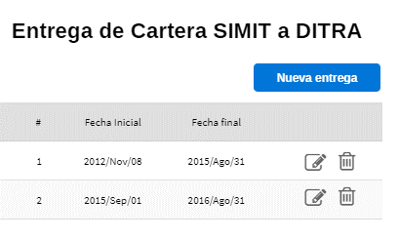
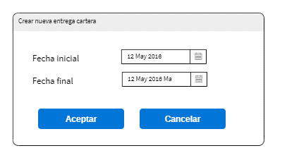
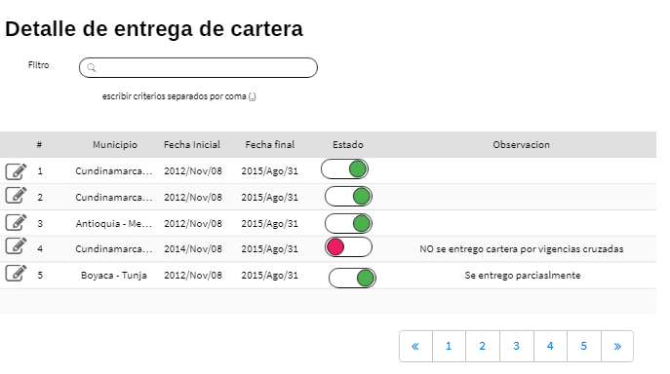
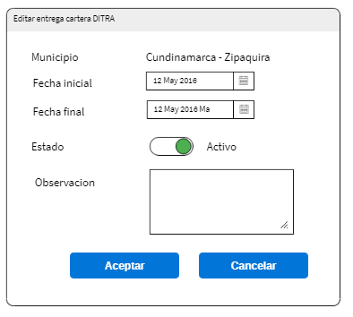
 | SISTEMA DE GESTION DE CARTERA

 |  |  |  |  | Regresar Lista

HISTORIA DE USUARIO
Numero | 72 | Yo como: | Administrador del modulo | Prioridad | 4
Tema | Gestion de cartera
Nombre Historia | Parametrizar entrega de carte a POLCA
Necesito
Parametrizar las diferentes entregas de cartera que se realizan en el tiempo de la cartera que
gestiona SEVIAL y que pasan a ser gestionada por DITRA

Para
Calcular la entidad responsable del cobro de cartera de SIMIT

Detalles relevantes
La cartera se entrega a DITRA con un rango de fecha de comparendos registrados en SIMIT

Se tienen municipios que aunque tiene comparendos reportados no se entrega a DITRA por
falta de informacion, como vigencias mezcladas, sin vigencia, pero se debe parametrizar esta condicion

Algunos OT se realiza una entrega parcial del rango total solicitado

Cuando de crea una entrega de cartera se aplica a todos los municipios y luego se personaliza
los casos especiales

Criterio de aceptacion
Dado: | Se solicita crear un rango de entrega
Cuando: | Cuando se cree un perido de entrega de cartera
Entonces: | Se realiza asignacion a todos los municipios para que sea entregada a DITRA

Prototipo pantalla (wireframe)

HISTORIA 75
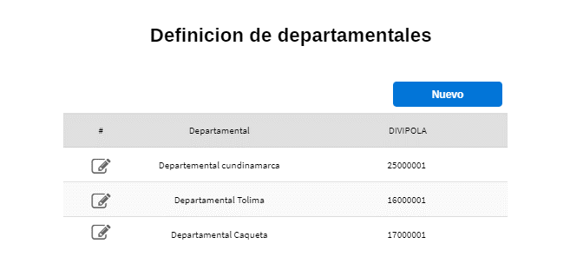 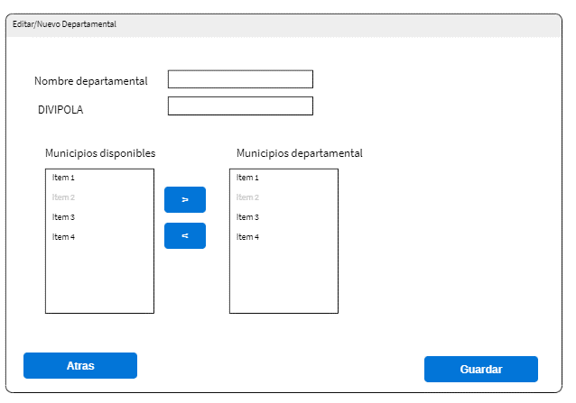
 | SISTEMA DE GESTION DE CARTERA

 |  |  |  |  | Regresar Lista

HISTORIA DE USUARIO
Numero | 75 | Yo como: | Administrador gestion cartera | Prioridad | 4
Tema | Gestion Cartera
Nombre Historia | Paramerizar departamentales
Necesito
Configurar los municipios que hacen parte de un departamental

Para
Poder consolidar informacion por departamental o obtenr el detalle de los municipios asociados

Detalles relevantes
Un municipio solo puede pertenecer a un departamental
Tanto el archivo de recaudo detallado y el de transferencias contienen el departamental asignado

Los municipios pueden ingresar o salir de un departamental en el tiempo, pero para efectos del sistema
esta definicion es solo para consultas,para calculos se tiene encuenta los valores enviados desde el
SIMIT

Criterio de aceptacion
Dado: | Se selecciona un municipio disponible
Cuando: | Se asocie un municipio a un departamental
Entonces: | El municipio no debe estar en la lista de disponibles

Prototipo pantalla (wireframe)

HISTORIA 76
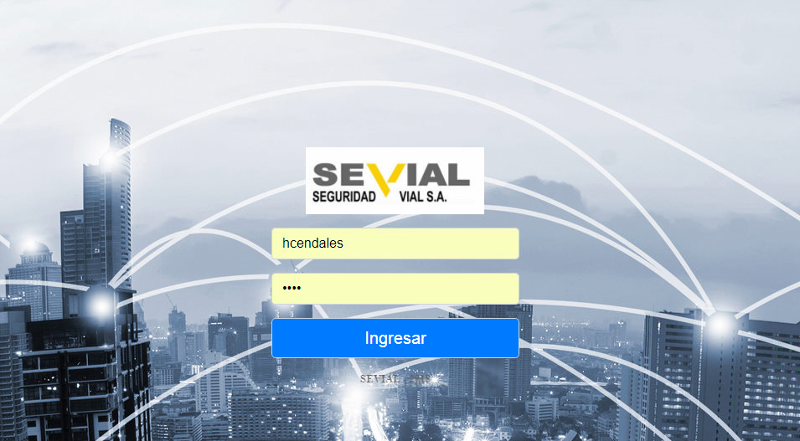 
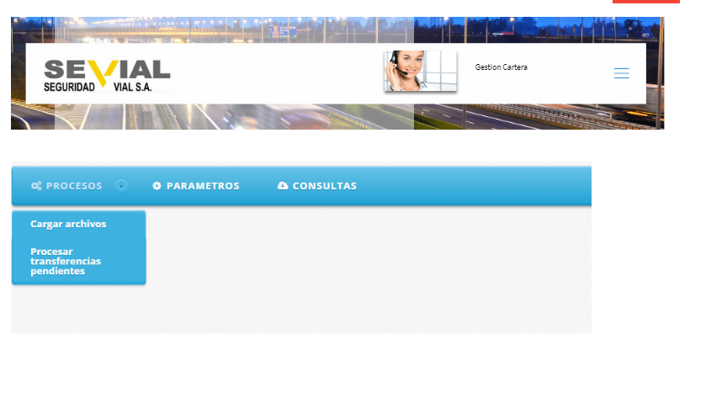
 | SISTEMA DE GESTION DE CARTERA

 |  |  |  |  | Regresar Lista

HISTORIA DE USUARIO
Numero | 76 | Yo como: | Cualquier usuario registrado | Prioridad | #REF!
Tema | #REF!
Nombre Historia | #REF!
Necesito
Ver los modulos que el usuario tiene habilitados

Para
Solo permitir el ingreso a los modulos habilitados para el usuario registrado

Detalles relevantes
Se tienen los siguientes modulos
Seguridad

Derechos de peticion
Parametros
Control de correspondencia
Gestion de cartera

Criterio de aceptacion
Dado: | Un usuario habilitado en el sistema con rol gestion de cartera
Cuando: | Ingrese su usuario y clave
Entonces: | Se muestra pagina principal de modulos habilitados

Prototipo pantalla (wireframe)

HISTORIA 77
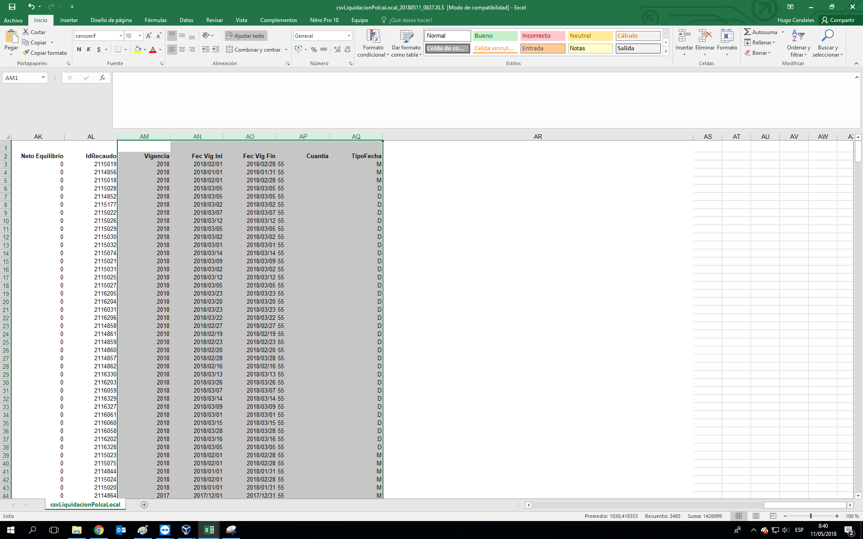
 | SISTEMA DE GESTION DE CARTERA

 |  |  |  |  | Regresar Lista

HISTORIA DE USUARIO
Numero | 77 | Yo como: | Usuario del SDF | Prioridad | #REF!
Tema | Gestion de cartera
Nombre Historia | Incluir cuantia en reporte distribucion rec local - sdf,
Necesito
Conocer la cuantia de las transferencias recibidas del SDF

Para
Realizar distribucion del 10%,45%,55%

Detalles relevantes
Si la cuantia es del 10% el dinero es FCM
Si la cuantia es del 45% el dinero es DITRA
Si la cuantia es 55% se tiene un 10% FCM y 45% DITRA

Criterio de aceptacion
Dado: | Se procese archivo de transferencias mensuales del SDF
Cuando: | Se cargue archivo mensual de transferencias del SDF
Entonces: | Se calculen valores de distribucion de acuerdo al porcentaje de la cuantia

Prototipo pantalla (wireframe)
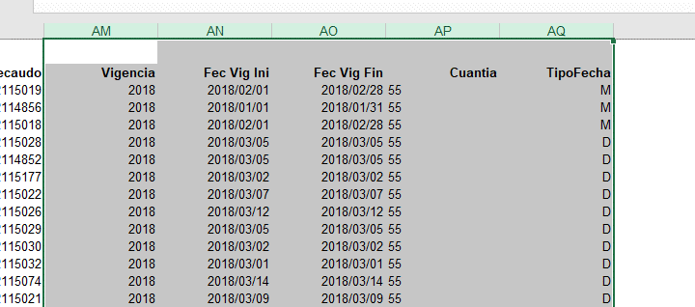

Prueba

HISTORIA 80 (NO)
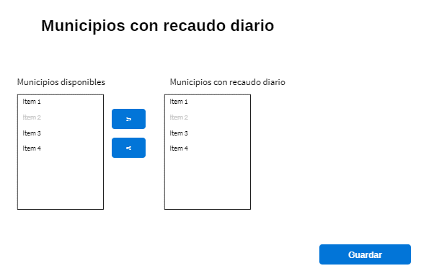
 | SISTEMA DE GESTION DE CARTERA

 |  |  |  |  | Regresar Lista

HISTORIA DE USUARIO
Numero | 80 | Yo como: | Administrador gestion cartera | Prioridad | 4
Tema | Gestion cartera
Nombre Historia | Parametrizar municipios con recaudo diario
Necesito
Registrar los municipios con recaudo diario

Para
Calcular correctamente el valor de transferencias pendientes

Detalles relevantes
Si un municipio tiene recaudo diario se toman los recaudos hasta la fecha de corte
En caso de que no este registrado se toman los recaudos hasta el mes anterior al corte

Criterio de aceptacion
Dado:
Cuando:
Entonces:

Prototipo pantalla (wireframe)

